インストール
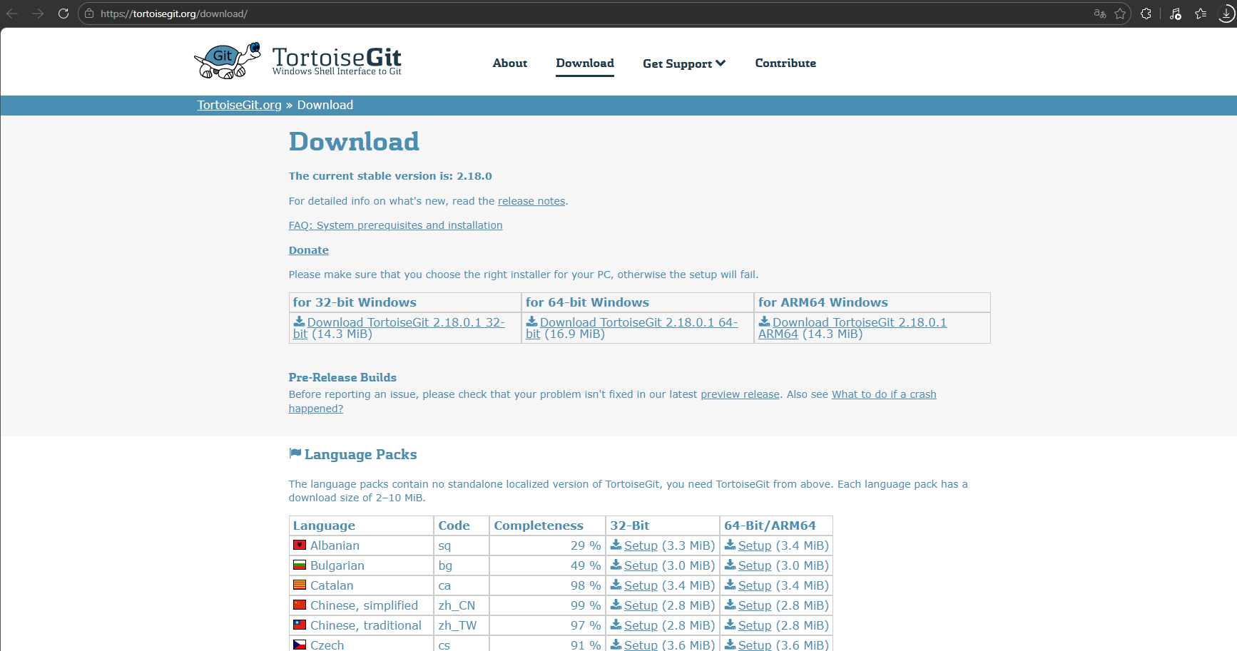
【TortoiseGit】 インストール

▼インストールのバージョンについて
⇒ その時点の最新バージョンをインストールでOK
 | ① | Download TortoiseGit 2.18.0.1 64-bit (16.9 MiB)
 |  | https://tortoisegit.org/download/ | にてダウンロード

基本操作
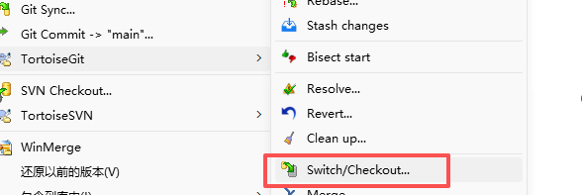
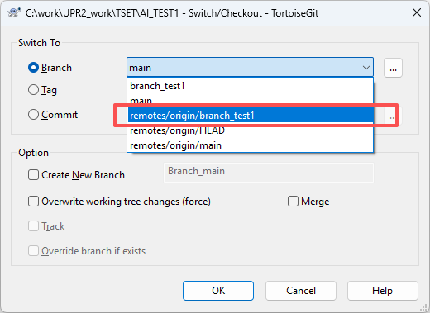
【TortoiseGit】

 | ① | リポジトリのクローン
 |  | 1. 保存先フォルダで右クリック → 「Git クローン...」
 |  | 2. 「URL」にリモートリポジトリのアドレスを入力
 |  | 3. 「ディレクトリ」にローカルの保存先を指定
 |  | 4. 「OK」をクリック
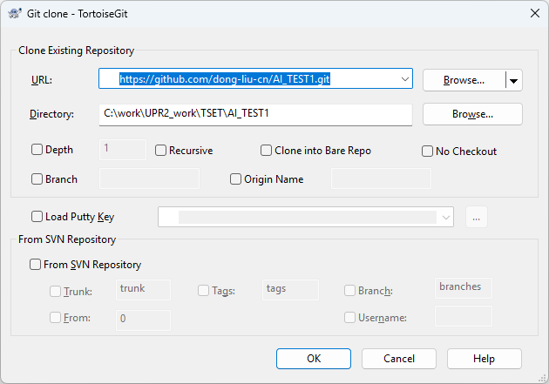

 | ② | ブランチの作成
 |  | 1. プロジェクトフォルダで右クリック → 「TortoiseGit」→ 「ブランチの作成」
 |  | 2. 「ブランチ名」を入力（例: feature/new-function）
 |  | 3. 「起点」を選択（通常は現在のブランチ）
 |  | 4. 「OK」をクリック
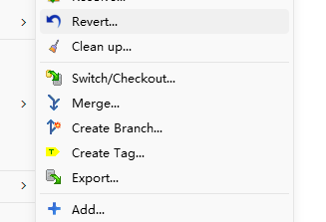
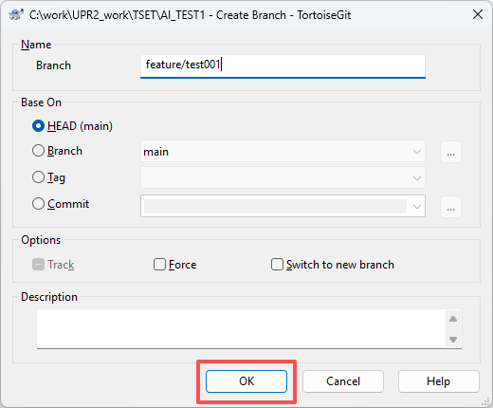

 | ③ | ブランチの切り替え
 |  | 1. プロジェクトフォルダで右クリック → 「TortoiseGit」→ 「切り替え/チェックアウト」
 |  | 2. 切り替えたいブランチを選択
 |  | 3. 「OK」をクリック

